Sheet1
LAPORAN PENGELUARAN BULAN AGUSTUS 2024

NO | TANGGAL 日期 | KETERANGAN 描述 |  | BUKTI PEMBAYARAN 付款详情
1 | 22.08.2024 | BELANJA AKSESORIS MOBIL | LUNAS | 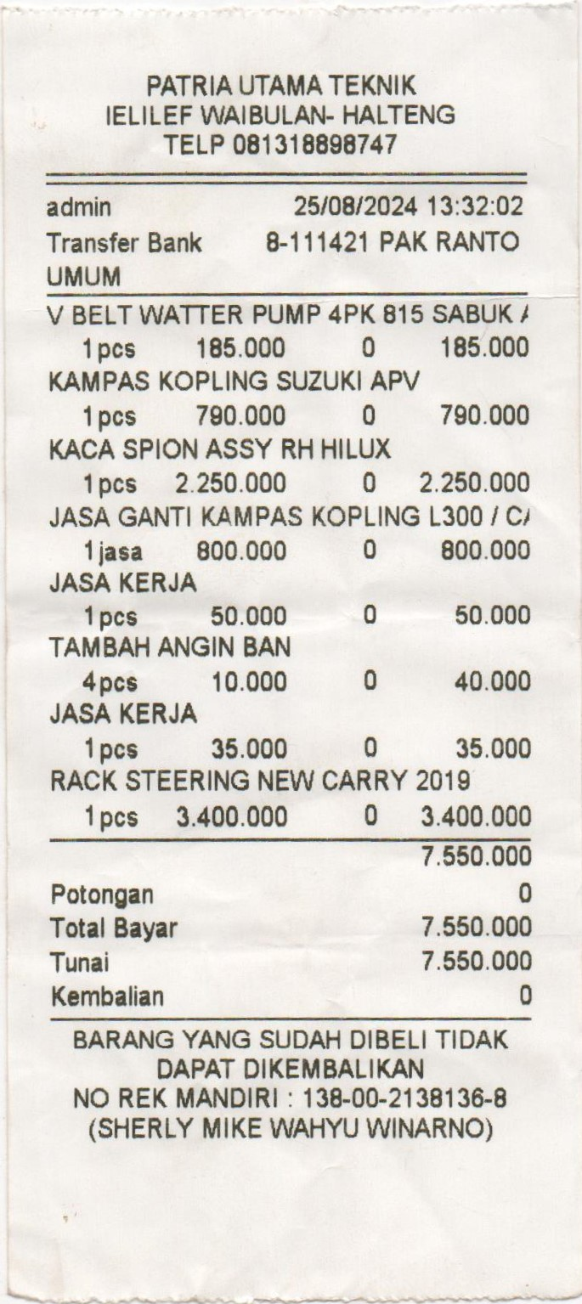
 | 30.08.2024 | BELANJA KANTIN | 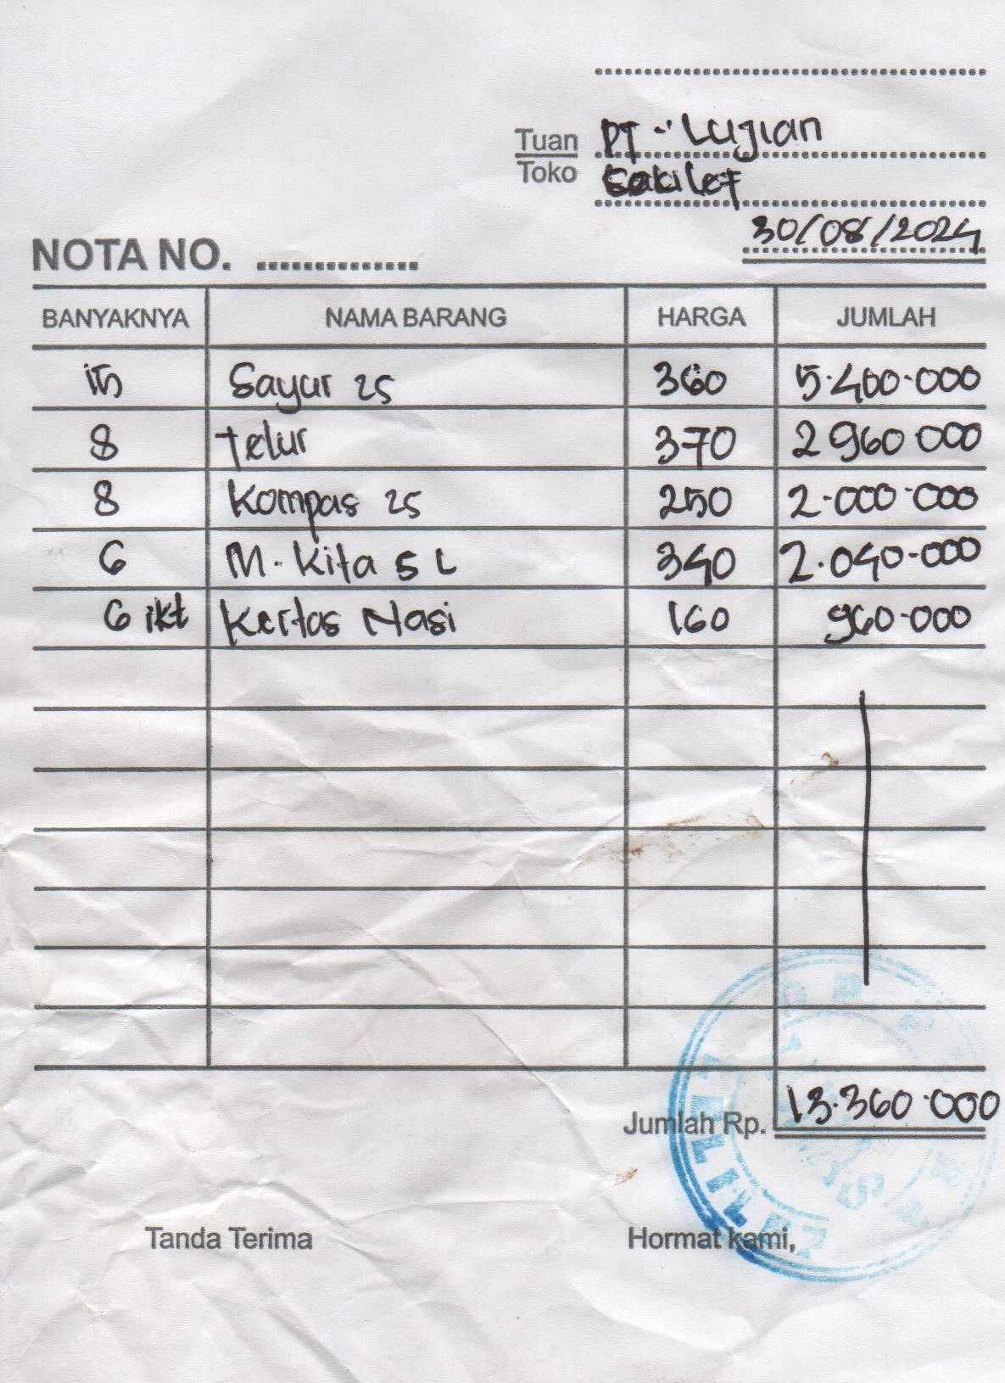 LUNAS
 | 05.09.2024 | BELANJA AKSESORIS MOBIL | 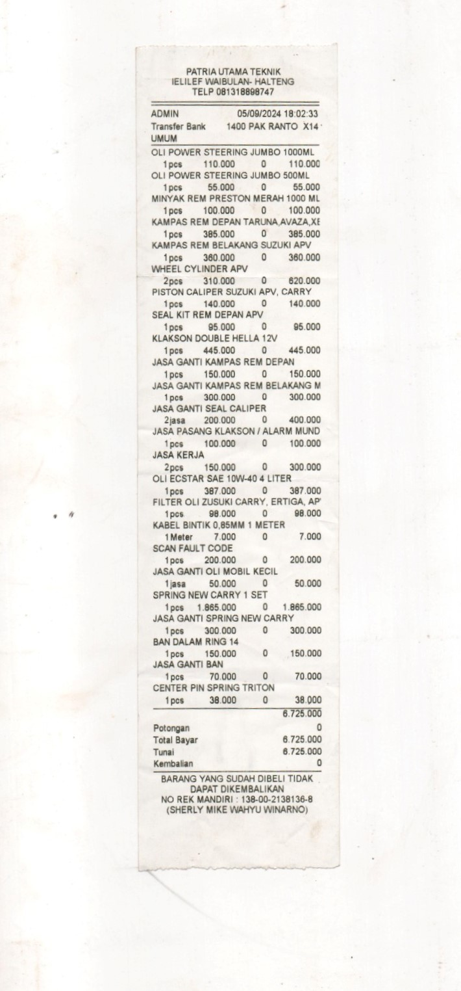 LUNAS

